Лист1
Интернет-магазин |  |  |  | г. Вологда, ул. Набережная VI Армии, д.129, Офис продаж: +79115490943 Сервисный центр:+79005397744 E-mail: shop@chinuk.ru

 |  |  |  | http://chinuk.ru

Прайс-лист от 21.10.2022 г.

Подкатегория | Наименование |  |  | Цена Розн (руб.) | Краткое описание
Мотобуксировщики в базовой комплектации
 | Чинук L7F Mini | 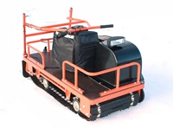 |  | 75000.00 | Привод: передний. Двигатель:LIFAN 170F -7 л.с. Тип подвески: катковая/склизовая(на выбор). Ширина гусеницы: 500 мм, длина 1200мм Масса перевозимого груза на МБ: 60 кг Масса буксируемого прицепа: до 400 кг. Вес буксировщика 90кг
 | Чинук L8F Mini |  |  | 78000.00 | Привод: передний. Двигатель:LONCIN 175F-2 мощностью 8.5 л.с. Тип подвески: катковая/склизовая(на выбор). Ширина гусеницы: 500 мм, длина 1200мм Масса перевозимого груза на МБ: 60 кг Масса буксируемого прицепа: до 400 кг. Вес буксировщика 90кг
 | Чинук L9 |  | 33008359507200000000.00 | 81000.00 | Двигатель: Lifan 177F -9 л.с. Тип подвески: катковая/склизовая(на выбор). Ширина гусеницы: 500 мм Масса перевозимого груза на МБ: 60 кг Масса буксируемого прицепа: до 400 кг Склизовая подвеска +1000 рублей,
 | Чинук L11 |  | 447267744000000.00 | 82000.00 | Двигатель: Lifan 182F -11 л.с. Тип подвески: катковая/склизовая(на выбор). Ширина гусеницы: 500 мм Масса перевозимого груза на МБ: 60 кг Масса буксируемого прицепа: до 400 кг Склизовая подвеска +1000 рублей,
 | Чинук L13 |  | 5987520000.00 | 83000.00 | Двигатель: Lifan 188F -13 л.с. Тип подвески: катковая/склизовая(на выбор). Ширина гусеницы: 500 мм Масса перевозимого груза на МБ: 60 кг Масса буксируемого прицепа: до 400 кг Склизовая подвеска +1000 рублей,
с двигателем LIFAN (Китай) | Чинук L15 | 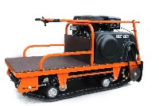 | 79200.00 | 84000.00 | Двигатель: Lifan 190F -15 л.с. Тип подвески: катковая/склизовая(на выбор). Ширина гусеницы: 500 мм Масса перевозимого груза на МБ: 60 кг Масса буксируемого прицепа: до 400 кг Склизовая подвеска +1000 рублей,
 | Чинук L9L |  |  | 85000.00 | Двигатель: Lifan 177F -9 л.с. Тип подвески: катковая/склизовая(на выбор) Ширина гусеницы: 500 мм Масса перевозимого груза на МБ: 60 кг Масса буксируемого прицепа: до 400 кг
 | Чинук L11L |  |  | 86000.00 | Двигатель: Lifan 182F -11 л.с. Тип подвески: катковая/склизовая(на выбор) Ширина гусеницы: 500 мм Масса перевозимого груза на МБ: 60 кг Масса буксируемого прицепа: до 400 кг
 | Чинук L13L |  |  | 87000.00 | Двигатель: Lifan 188F -13 л.с. Тип подвески: катковая/склизовая(на выбор) Ширина гусеницы: 500 мм Масса перевозимого груза на МБ: 60 кг Масса буксируемого прицепа: до 400 кг
 | Чинук L15L |  |  | 88000.00 | Двигатель: Lifan 190F -15 л.с. Тип подвески: катковая/склизовая(на выбор) Ширина гусеницы: 500 мм Масса перевозимого груза на МБ: 60 кг Масса буксируемого прицепа: до 400 кг
 | Чинук L9F |  |  | 81000.00 | Привод: передний. Двигатель:LIFAN 177F -9 л.с. Тип подвески: катковая/склизовая(на выбор). Ширина гусеницы: 500 мм Масса перевозимого груза на МБ: 60 кг Масса буксируемого прицепа: до 400 кг
 | Чинук L11F |  |  | 83000.00 | Привод: передний. Двигатель:LIFAN 182F -11 л.с. Тип подвески: катковая/склизовая(на выбор). Ширина гусеницы: 500 мм Масса перевозимого груза на МБ: 60 кг Масса буксируемого прицепа: до 400 кг
 | Чинук L13F |  |  | 84000.00 | Привод: передний. Двигатель:LIFAN 188F -13 л.с. Тип подвески: катковая/склизовая(на выбор). Ширина гусеницы: 500 мм Масса перевозимого груза на МБ: 60 кг Масса буксируемого прицепа: до 400 кг
 | Чинук L15F |  |  | 85000.00 | Привод: передний. Двигатель:LIFAN 190F -15 л.с. Тип подвески: катковая/склизовая(на выбор). Ширина гусеницы: 500 мм Масса перевозимого груза на МБ: 60 кг Масса буксируемого прицепа: до 400 кг
 | Чинук L11M |  |  | 119000.00 | Двигатель: Lifan 182F -11 л.с.Тип подвески: катковая. Ширина гусеницы: 500 мм.Лыжи - Лыжи Comoplast Ski Touring (130×1010мм). Складное сиденье в комплекте. Масса буксируемого прицепа: до 300 кг.
 | Чинук L13M |  |  | 121000.00 | Двигатель: Lifan 188F -13 л.с.Тип подвески: катковая. Ширина гусеницы: 500 мм.Лыжи - Лыжи Comoplast Ski Touring (130×1010мм). Складное сиденье в комплекте. Масса буксируемого прицепа: до 300 кг.
 | Чинук L15M |  |  | 122000.00 | Двигатель: Lifan 190F -15 л.с.Тип подвески: катковая. Ширина гусеницы: 500 мм.Лыжи - Лыжи Comoplast Ski Touring (130×1010мм). Складное сиденье в комплекте. Масса буксируемого прицепа: до 300 кг.
 | Чинук L20M | 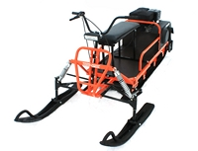 |  | 126000.00 | Двигатель: Lifan КП460 -20 л.с.Тип подвески: катковая. Ширина гусеницы: 500 мм.Лыжи - Лыжи Comoplast Ski Touring (130×1010мм). Складное сиденье в комплекте. Масса буксируемого прицепа: до 300 кг.
 | Чинук L11MR |  |  | 115000.00 | Двигатель: Lifan 182F -11 л.с.Тип подвески: катковая. Ширина гусеницы: 500 мм.Лыжи - Лыжи от снегохода Тайга (металл)(130×1150мм). Складное сиденье в комплекте. Масса буксируемого прицепа: до 300 кг.
 | Чинук L13MR |  |  | 117000.00 | Двигатель: Lifan 188F -13 л.с.Тип подвески: катковая. Ширина гусеницы: 500 мм.Лыжи - Лыжи от снегохода Тайга (металл)(130×1150мм). Складное сиденье в комплекте. Масса буксируемого прицепа: до 300 кг.
 | Чинук L15MR |  |  | 118000.00 | Двигатель: Lifan 190F -15 л.с.Тип подвески: катковая. Ширина гусеницы: 500 мм.Лыжи - Лыжи от снегохода Тайга (металл)(130×1150мм). Складное сиденье в комплекте. Масса буксируемого прицепа: до 300 кг.
 | Чинук L20MR | 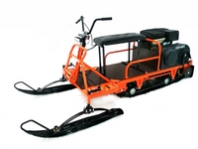 |  | 123000.00 | Двигатель: Lifan КП460 -20 л.с.Тип подвески: катковая. Ширина гусеницы: 500 мм.Лыжи - Лыжи от снегохода Тайга (металл)(130×1150мм). Складное сиденье в комплекте. Масса буксируемого прицепа: до 300 кг.
 | Чинук L15M Grand |  |  | 132000.00 | Двигатель: Lifan 190F -15 л.с.Тип подвески: катковая. Ширина гусеницы: 500 мм, длина 3333мм (Long), Лыжи - Лыжи Comoplast Ski Touring (130×1010мм). Складное сиденье в комплекте. Масса буксируемого прицепа: до 300 кг.
 | Чинук L15MR Grand | 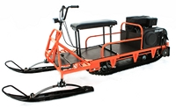 |  | 128000.00 | Двигатель: Lifan 190F -15 л.с.Тип подвески: катковая. Ширина гусеницы: 500 мм, длина 3333мм (Long), Лыжи - Лыжи от снегохода Тайга (металл)(130×1150мм). Складное сиденье в комплекте. Масса буксируемого прицепа: до 300 кг.
 | Чинук L20M Grand |  |  | 136000.00 | Двигатель: Lifan КП460 -20 л.с.Тип подвески: катковая. Ширина гусеницы: 500 мм, длина 3333мм (Long).Лыжи - Лыжи Comoplast Ski Touring (130×1010мм). Складное сиденье в комплекте. Масса буксируемого прицепа: до 300 кг.
 | Чинук L20MR Grand |  |  | 132000.00 | Двигатель: Lifan КП460 -20 л.с.Тип подвески: катковая. Ширина гусеницы: 500 мм, длина 3333мм (Long),.Лыжи - Лыжи от снегохода Тайга (металл)(130×1150мм). Складное сиденье в комплекте. Масса буксируемого прицепа: до 300 кг.

 | Лыжный модуль рычажный | 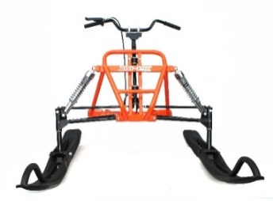 |  | 32000.00 | Габариты в транспортировочном состоянии 1000х700х650 мм Лыжи Comoplast Ski Touring (130×1010мм). Подходит для моделей с задним расположением двигателя (кроме серии F)
 | Лыжный модуль рессорный | 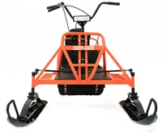 |  | 27000.00 | Габариты в транспортировочном состоянии 1000х700х650 мм Лыжи от снегохода Тайга (металл)(130×1150мм). Подходит для моделей с задним расположением двигателя (кроме серии F)
 | Сиденье складное для лыжного модуля | 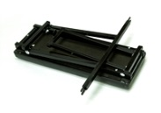 |  | 3500.00
 | Бампер-отбойник |  |  | 700.00 | Устанавливается на переднбб часть буксировщика и предотвращает раму и пластиковые элементы от повреждений при движению по кустарнику. Увеличивает габарит буксировщика в длину на 7 см
 | Защита цепи съемная | 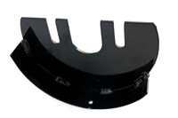 |  | 700.00 | Защищает цепь и приводной вал от повреждений в процессе эусплуатации.
 | Цепь ChoHo |  |  | 700.00 | Усиленная цепь выполнена из высококачественной стали с минимальным растяжением. Помимо того ширина боковой пластины составляет 2.42мм против 1.6мм у стандартной цепи. В совокупности это увеличивает ресурс эксплуатации цепи в 3.8 раза относительно стандартных цепей.
 | Усиленная цепь ChoHo HS |  |  | 1400.00 | Усиленная цепь выполнена из высококачественной стали с минимальным растяжением. Помимо того ширина боковой пластины составляет 2.42мм против 1.6мм у стандартной цепи. В совокупности это увеличивает ресурс эксплуатации цепи в 3.8 раза относительно стандартных цепей.
 | Сиденье для саней | 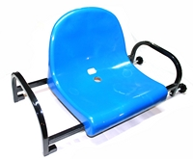 |  | 3500.00 | Для саней шириной 700-7300 мм
 | Сани-волокуши для буксировщика | 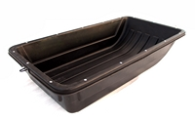 |  | 5400.00 | Размер: 1450х700х260 В комплекте демпферное устройство
 | Сани-волокуши для буксировщика с накладками |  |  | 6900.00 | Размер: 1450х700х260 В комплекте накладки и демпферное устройство
Аксессуары | Чехол для двигателя 182F, 188F, 190F (11-15л.с.) | 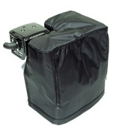 |  | 1500.00 | Предотвращает обмерзание карбюратора и тяг
 | Чехол для двигателя 168F, 168F2, 170F (5-7л.с.) |  |  | 1200.00 | Предотвращает обмерзание карбюратора и тяг

 | Установка ДВС 11л.с. +1700 рублей, 13 л.с. + 2800рублей, 15.л.с. + 4500 рублей, 20 л.с. + 9000 рублей.
 | Установка электростартерной модели ДВС и электроподготовка +3500 рублей,
 | Установка цепи ChoHo + 400 рублей
 | Установка бампера-отбойника (для моделей без лыжного модуля) + 700 рублей
 | Установка защиты цепи +700 рублей
 | Установка выпрямителя-стабилизатора +1200 рублей
 | Установка реверс-редуктора для заднего хода ( для моделей с лыжным модулем серии M, MR, M Grand, MRGrand) + 16000 рублей

